Kotevná dĺžka
VSTUPNÉ ÚDAJE
Betón |  | C30/37 |  |  |  | LEGENDA
charakteristická pevnosť betónu v ťahu pre 5% fraktil | fctk0,05 |  | 2.00 | MPa |  | Vstupy
parciálny súčiniteľ spoľahlivosti pre betón | γc | Trvalé a dočasné návrhové situácie | 1.50 | - |  | Nepoviné vstupy
koeficient zohľadnujúci vplyvy dlhodobých účinkov na pevnosť v tlaku | αcc |  | 0.85 | - | podľa STN EN 1992-2 | Čiastkové výsledky
koeficient zohľadnujúci vplyvy dlhodobých účinkov na pevnosť v ťahu | αct |  | 1.00 | - | podľa STN EN 1992-1-1 | Výsledok

Betonárska výstuž |  | B500
Priemer prúta | Φ |  | 0.012 | m
charakteristická medza kĺzu výstuže | fyk |  | 500 | MPa
parciálny súčiniteľ spoľahlivosti pre bet.výstuž | γs | Trvalé a dočasné návrhové situácie | 1.15 | -

HODNOTA NÁVRHOVEJ PEVNOSTI BETÓNU V ŤAHU fctd
návrhová pevnosť betónu v ťahu | fctd = αct*fctk0,05/γc |  | 1.33 | Mpa

MEDZNÉ NAPÄTIE V SÚDRŽNOSTI fbd
súčiniteľ zohľadnujúci kvalitu podmienok súdržnosti | η1 | Dobré podmienky | 1.00 | -
súčiniteľ závislý od priemeru prúta | η2 |  | 1.00 | -

medzné napätie | fbd=2,25*η1*η2*fctd |  | 3.00 | MPa

ZÁKLADNÁ KOTEVNÁ DĹŽKA lb,rqd
potrebná plocha výstuže | As,req |  | 1.00 | m2 | odporúčam nechať túto hodnotu - sme na strane bezpečna
navrhnutá plocha výstuže | As,por |  | 1.00 | m2 | odporúčam nechať túto hodnotu - sme na strane bezpečna
návrhová pevnosť bet.výstuže | fyd |  | 434.78 | MPa
návrhové napätie prúta v mieste, odkiaľ sa meria kotvenie | σsd |  | 434.78 | MPa

základná kotevná dĺžka | lb,rqd=(Φ/4)*(σsd/fbd) |  | 0.43 | m

NÁVRHOVÁ KOTEVNÁ DĹŽKA lbd |  |  |  |  |  | Doplnkové hodnoty - len pre rátanie
súč.vplyvu tvaru za primeranej hrúbky krytia | α1 | Priamý prút - ťah | 1.00 | - |  | a (osi) | 0 | mm
súč.vplyvu minimálneho krytia | α2 | Nepočitaná hodnota - bezpečné | 1.00 | - |  | c | 0 | mm
súč.vplyvu ovinutia priečnou výstužou neprivarenou k hlavnej výstuži | α3 | Nepočitaná hodnota - bezpečné | 1.00 | - |  | c1 | 0 | mm
súč.vplyvu ovinutia priečných privarených prútov | α4 | Nepočitaná hodnota - bezpečné | 1.00 | - |  | K | 0 | -
súč.vplyvu priečneho tlaku kolmého na rovinu trhlín | α5 |  | 1.00 | - |  | Φ (prieč.) | 0.020 | m
 | 0,3*lb,qrd |  | 0.13 | m |  | Konšt. | Doska | -
 | 0,6*lb,qrd |  | 0.26 | m
 | 10*Φ |  | 0.12 | m
 | 100 mm |  | 0.10 | m

minimálna kotevná dĺžka v ťahu | lb,min-ťah |  | 0.13 | m
minimálna kotevná dĺžka v tlaku | lb,min-tlak |  | 0.26 | m

návrhová kotevná dĺžka | lbd=α1*α2*α3*α4*α5*lb,rqd |  | 0.43 | m
 | lbd˃lb,min-ťah |  | VYHOVUJE
 | lbd˃lb,min-tlak |  | VYHOVUJE

ZJEDNODUŠENÉ URČENIE KOTEVNEJ DĹŽKY PRE OHYB,HÁK,SLUČKU
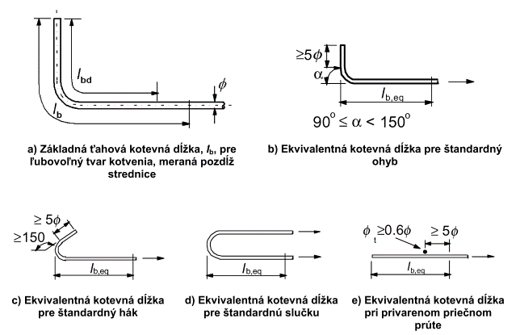

ekvivalentná kotevná dĺžka | lb,eq=α1*lb,rqd |  | 0.43 | m
 | 5*Φ |  | 0.06 | m

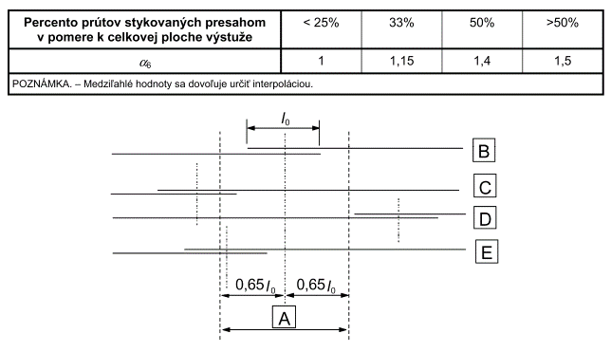
STYKOVANIE PRESAHOM
percento stykovanej výstuže v úseky dĺžky 0,65*l0 | p1 |  | >50 | %
súč.závislý od percenta stykovanej výstuže v úseku dĺžky 0,65*l0 | α6=(p1/25)0,5 |  | 1.50 | -
 | 0,3*α6*lb,rqd |  | 0.20 | m
 | 15*Φ |  | 0.18 | m
 | 200 mm |  | 0.20 | m
 | 0,65*l0 |  | 0.42 | m
minimálna dĺžka presahu | l0,min |  | 0.20 | m

návrhová dĺžka presahu | l0=α1*α2*α3*α5*α6*lb,rqd |  | 0.65 | m
 | l0>l0,min |  | VYHOVUJE

